03_計画書(自由・ｽﾎﾟｰﾂ)
事業計画書（自由テーマ・スポーツ推進事業用）
団体名 | 0
事業名・ 今までの採択回数 (R2～R4年度除く) | 今までの採択回数 | 事業名
人権・連携・共創型事業は、シートが別となりますのでご注意ください
 | 0 |  | 0
 | 昨年度からの継続事業の場合、前回からの変化や発展、新たなテーマを記載 |  | 1
 |  |  | 2
事業の分野 （当てはまるものを選択してください） ※複数選択可

 | 20その他（ ）
実施期間 | 年 月 日 ～ 年 月 日

事業 スケジュール | 時期 | スケジュール内容（企画検討、スタッフ募集、事業詳細確定、広報開始、事業実施など具体的に記載）

事業目的 | （どんな社会課題の解決に向けて事業を実施するのか、事業を実施することで参加者にどうなってほしいか等）

対象者 | （参加想定人数及びターゲットを記載）

実施方法・場所
事業内容 | （いつ・何を・どのように、何回実施するのか等、事業の概要を記載）

評価項目（募集要領参照）から見た事業のPR ※すべての項目が必須ではありませんが、可能な限り記入してください。 | 【公益性】特定の者だけでなく、その他市民も参加できる仕組み等を記載

 | 【自立性・継続性】自立・継続に向けて計画的に事業を企画しているか等を記載

 | 【先駆性】新たな視点、発想から提案されたもので、ニーズに即したものであるか等を記載

 | 【PR方法】多様な手段で広く市民に周知できるPR方法か、十分な周知期間となっているか等を記載

実施体制 | （例：団体〇名、市民活動センターに依頼しボランティアスタッフを募集する、等）

事業の効果 | （この事業を実施することで、どのような効果が期待できるか具体的に記載してください。）

関連課との連携について | 市の関連課との連携事項または連携可能性についてPRしてください。 例１：北部整備推進課と連携。同課から紹介を受けた、市北部地域で活動する団体が主催するイベントの中で今回実施するイベントのPRを実施できないか協議を予定している。 例２：計画段階で子育て支援課へ、幼児を対象としたイベントでの●●について相談し、アドバイスを基に事業計画を作成した。補助金交付決定後も、●●に関する市民ニーズを把握しながらの事業実施に努めたい。

1 保健、医療又は福祉の増進
2 社会教育の推進
3 まちづくりの推進
4 観光の振興
5 農山漁村・中山間地域の振興
6 学術・文化・芸術・スポーツ振興
7 環境の保全
8 災害救援活動
9 地域安全活動
10 人権の擁護又は平和の推進
11 国際協力の活動
12 男女共同参画社会の形成の促進
13 子どもの健全育成
14 情報化社会の発展
15 科学技術の振興
16 経済活動の活性化
17 職業能力開発、雇用機会の拡充
18 消費者の保護
19 ＮＰＯサポート

04_予算書
茨木市提案公募型公益活動支援事業収支予算書
 |  | 団体名（ | 0 |  | ）
＜補助金申請額＞
①補助上限額・申請区分 |  |  | ②補助率

 |  |  |  | （単位：円）
③支出のうち対象内経費 |  | ⑤対象内経費×補助率 （③×②） | ⑥対象内経費-参加者負担金 （③ - ④） | 補助金申請額（①,⑤,⑥で低い額。1,000円未満切り捨て）
0 |  |  | 0 |  |  | →補助金申請額は、様式１の金額と相違ないようにしてください。
＜収入（チャレンジ補助金申請額は含まない）＞ |  |  |  | （単位：円）
科 目 |  | 金 額 | 積 算 根 拠 （内 訳）
参加者負担金

小計 |  | 0 | ……④(参加者負担金合計）
自己資金等

小計 |  | 0
合計 |  | 0
＜支出＞ |  |  |  | （単位：円）
科 目 |  | 金 額 | 積 算 根 拠 （内 訳） |  |  | 記入例
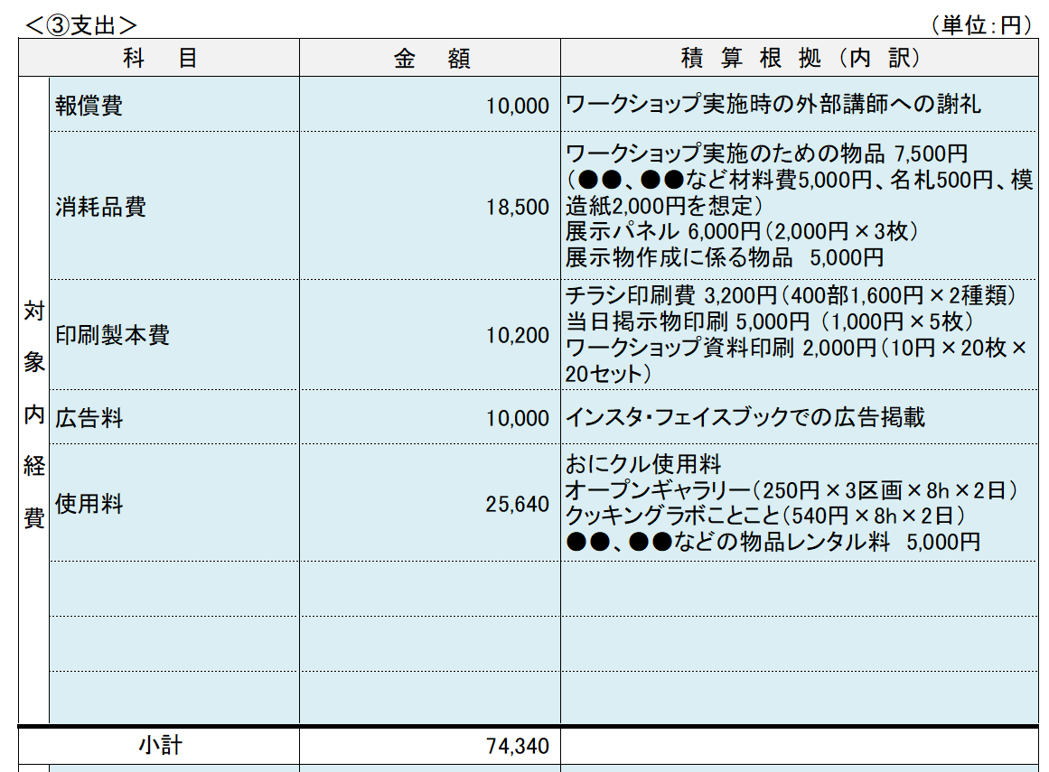
対 象 内 経 費

小計 |  | 0
対象外経費

小計 |  | 0
合計 |  | 0

 | 報償費 | 200,000(自由テーマ1年目）
 | 旅費交通費 | 150,000(自由テーマ2年目）
 | 消耗品費 | 100,000(自由テーマ3年目）
 | 印刷製本費 | 300,000(共創・連携)
 | 光熱水費 | 100,000(人権)
 | 通信運搬費 | 75,000(ｽﾎﾟｰﾂ)
 | 広告料 | 200,000(学生団体)
 | 手数料 | 100,000(高校生団体)
 | 保険料
 | 委託料
 | 使用料
 | その他（要事前相談）

 | 1.0(共創・連携・学生）
 | 0.8(自由テーマ1年目）
 | 0.6(自由テーマ2年目）
 | 0.4(自由テーマ3年目）
 | 0.8(人権)
 | 0.5(ｽﾎﾟｰﾂ)

